Ejemplo 3.4
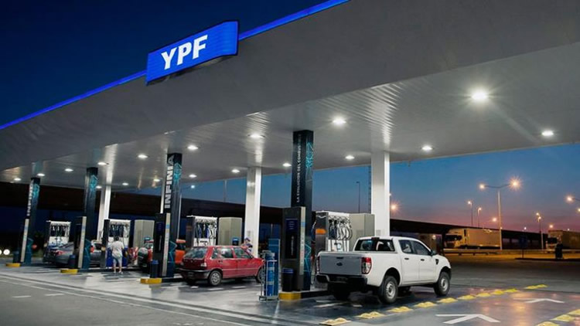
Orden | Nº Automoviles/hora
1 | 14
2 | 7
3 | 13
4 | 16
5 | 16
6 | 13
7 | 15
8 | 17 | autofit of distributions
9 | 15
10 | 16 | distribution |  | rank | Acceptance
11 | 13 | Binomial(102, 0.148) |  | 100 | do not reject
12 | 15 | Poisson(15.1) |  | 95 | do not reject
13 | 10
14 | 15
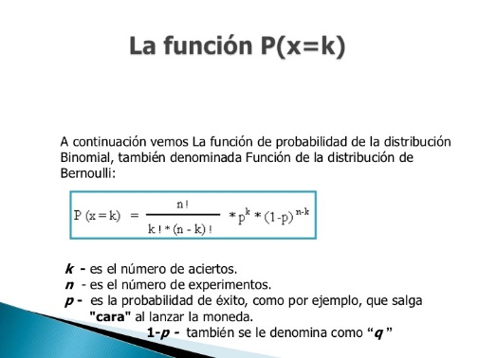
15 | 16 | Para representar que una variable aleatoria X sigue una distribución binomial de parámetros n y p, se escribe:
16 | 14
17 | 12
18 | 17
19 | 14
20 | 12
21 | 13
22 | 20
23 | 8
24 | 17
25 | 19
26 | 11
27 | 12
28 | 17
29 | 9
30 | 18
31 | 20 | Para Poisson:
32 | 10 | λ= | 15.1
33 | 18
34 | 15
35 | 13
36 | 16
37 | 24
38 | 18
39 | 16
40 | 18
41 | 12
42 | 14
43 | 20
44 | 15
45 | 10
46 | 13
47 | 21
48 | 23
49 | 15
50 | 18

Generación de automoviles
Generación de valores - Entrada vehículos
 | λ= | 15
x | p(x) | P(x)
0 | 3.059023205E-07 | 3.059023205E-07
1 | 4.5885348075E-06 | 4.894437128E-06
2 | 3.4414011056E-05 | 3.9308448184E-05
3 | 0.00017207005528 | 0.00021137850347
ri
4 | 0.00064526270731 | 0.00085664121078
5 | 0.0019357881219 | 0.0027924293327
6 | 0.0048394703048 | 0.0076318996375
7 | 0.01037029351 | 0.018002193148
xi
8 | 0.019444300332 | 0.03744649348
9 | 0.03240716722 | 0.069853660699
10 | 0.04861075083 | 0.11846441153
11 | 0.066287387495 | 0.18475179902
12 | 0.082859234369 | 0.26761103339
13 | 0.095606808887 | 0.36321784228
14 | 0.10243586666 | 0.46565370894
15 | 0.10243586666 | 0.56808957561 | Orden | ri | Xi
16 | 0.096033624998 | 0.66412320061 | 1 | 0.046623029231 | 9
17 | 0.084735551469 | 0.74885875208 | 2 | 0.60093107049 | 16
18 | 0.070612959557 | 0.81947171163 | 3 | 0.35748674148 | 13
19 | 0.055747073335 | 0.87521878497 | 4 | 0.4187608338 | 14
20 | 0.041810305001 | 0.91702908997 | 5 | 0.41022863531 | 14
21 | 0.029864503572 | 0.94689359354 | 6 | 0.23549094371 | 12
22 | 0.020362161526 | 0.96725575507
23 | 0.013279670561 | 0.98053542563
24 | 0.0082997941005 | 0.98883521973
25 | 0.0049798764603 | 0.99381509619
26 | 0.0028730056502 | 0.99668810184
27 | 0.0015961142501 | 0.99828421609
28 | 0.00085506120541 | 0.99913927729
29 | 0.00044227303728 | 0.99958155033
30 | 0.00022113651864 | 0.99980268685

Ejemplo 3.5

Orden | tiempos de atención (t)
1 | 9.4
2 | 7.445
3 | 10.489
4 | 12.553
5 | 12.397
6 | 8.62
7 | 6.619
8 | 6.306
9 | 8.045
10 | 8.453
11 | 9.346
12 | 9.26
13 | 12.685
14 | 9.829
15 | 9.628 | autofit of distributions
16 | 13.323
17 | 6.775 | distribution |  | rank | acceptance
18 | 11.078 | Lognormal(5, 1.42, 0.604) |  | 91.2 | do not reject
19 | 11.804 | Uniform(5, 14.8) |  | 36.7 | do not reject
20 | 13.838 | Exponential(5, 4.79) |  | 0.00116 | reject
21 | 7.112
22 | 8.306 | Consideramos entonces una Distribución log-normal
23 | 6.957 | con:
24 | 9.274 | x= | 5
25 | 9.935 | μ= | 1.42
26 | 13.466 | σ= | 0.604
27 | 5.633
28 | 9.532
29 | 12.19
30 | 7.827
31 | 5.764
32 | 8.864
33 | 9.192
34 | 10.27
35 | 9.269
36 | 8.974
37 | 13.944
38 | 11.731
39 | 14.751
40 | 8.69
41 | 9.831
42 | 8.952
43 | 11.35
44 | 9.237
45 | 11.515
46 | 10.056
47 | 9.355
48 | 14.389
49 | 6.515
50 | 8.527

Generación tiempo atención
Valor Inicial= | 5
μ= | 1.42
σ= | 0.604
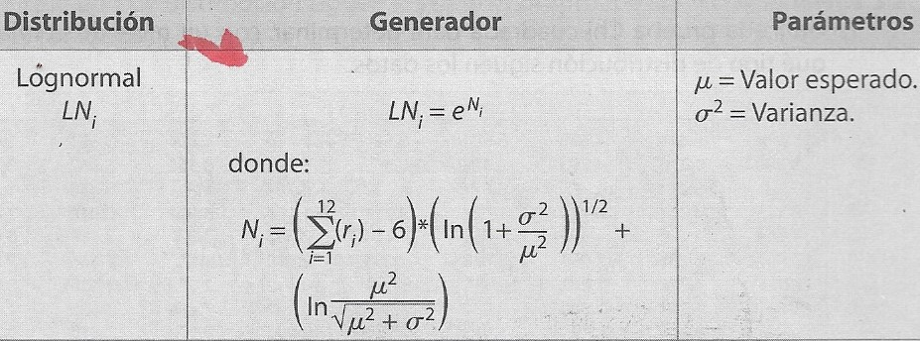
 |  | a | b
 |  |  |  |  | B

 |  |  |  | A |  |  | Ni
Orden | ri |  |  | a*b |  |  | A+B
1 | 0.55866571313 | 0.096539793373 | 0.40779595186 | 0.03936853693 | 0.26750810244 |  | 0.30687663937
2 | 0.61496737046
3 | 0.27207643486 | datos
4 | 0.38595416918 | x= | 5 |  | σ2 = | 0.364816
5 | 0.361762579 | μ= | 1.42 |  | μ2 = | 2.0164
6 | 0.39194595614 | σ= | 0.604 |  | μ2 + σ2 = | 2.381216
7 | 0.67112057695 | σ2= | 0.364816 |  | = | 1.5431189196
8 | 0.61634552064 | μ2= | 2.0164
9 | 0.61826582006 | σ2/μ2= | 0.18092441976
10 | 0.46325083996 | 1+σ2/μ2= | 1.1809244198 |  | = | 1.3067042173
11 | 0.19887309247 | Ln (1+σ2/μ2)= | 0.16629753835
12 | 0.94331172052
Sumatoria= | 6.0965397934

 |  | LNi= | 1.3591732893 |  | Xi= | 6.3591732893

 |  |  |  | Xi = Vinicial + LNi

 | Orden | Generados Stat Fit
 | 1 | 10.54438234
 | 2 | 16.23805038
 | 3 | 11.81064578
 | 4 | 7.938358097
 | 5 | 7.16050861
 | 6 | 8.676571536
 | 7 | 7.281647247
 | 8 | 8.75258783
 | 9 | 16.88567101
 | 10 | 16.35793694
 | 11 | 9.060989082
 | 12 | 7.409759132
 | 13 | 9.086817548
 | 14 | 8.262031724
 | 15 | 8.624047423
 | 16 | 7.029038783
 | 17 | 8.743661809
 | 18 | 7.136651387
 | 19 | 14.18998027
 | 20 | 13.24562597
 | 21 | 8.575878723
 | 22 | 10.96575306
 | 23 | 6.066250671
 | 24 | 20.44715181
 | 25 | 7.053557621
 | 26 | 9.836346255
 | 27 | 7.659112449
 | 28 | 8.889912874
 | 29 | 7.400973072
 | 30 | 11.53333618
 | 31 | 9.566521898
 | 32 | 9.316985369
 | 33 | 11.74095897
 | 34 | 8.567011025
 | 35 | 11.74133822
 | 36 | 8.548778264
 | 37 | 9.888298259
 | 38 | 11.00510157
 | 39 | 7.11975124
 | 40 | 15.5690835
 | 41 | 10.48298991
 | 42 | 12.08004378
 | 43 | 11.3378752
 | 44 | 9.259357645
 | 45 | 10.2853202
 | 46 | 16.00981424
 | 47 | 7.66833308
 | 48 | 9.700106725
 | 49 | 8.66368696
 | 50 | 9.44114582

